画面レイアウト
ビデオチャットシステム |  |  | 画面ID： |  | D-010 |  | 画面名： |  | ログイン |  |  | 作成者： |  | 赤池 |  | 作成日： | 2017-10-07

 | 100 | 200 |  | 300 |  | 400 |  | 500 |  | 600 | 700 |  | 800 |  | 900 |  |  | 1000 | 1100 | 1200

 |  |  |  |  |  |  |  |  |  |  |  |  |  |  |  |  |  |  |  |  | 100

D001_共通ヘッダ
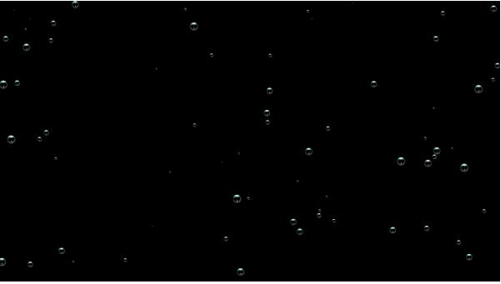

 |  |  |  |  |  |  |  |  |  |  |  |  |  |  |  |  |  |  |  |  | 200

 |  |  |  |  |  |  |  |  |  |  |  |  |  |  |  |  |  |  |  |  | 300

１


２
 |  |  |  |  |  |  |  |  |  |  |  |  |  |  |  |  |  |  |  |  | 400
Id

３

４
Password
 |  |  |  |  |  |  |  |  |  |  |  |  |  |  |  |  |  |  |  |  | 500

５

６
入力されたパスワードの IDは存在しません

 |  |  |  |  |  |  |  |  |  |  |  |  |  |  |  |  |  |  |  |  | 600

GO!
7

 |  |  |  |  |  |  |  |  |  |  |  |  |  |  |  |  |  |  |  |  | 700

 |  |  |  |  |  |  |  |  |  |  |  |  |  |  |  |  |  |  |  |  | 800

 |  |  |  |  |  |  |  |  |  |  |  |  |  |  |  |  |  |  |  |  | 900

 |  |  |  |  |  |  |  |  |  |  |  |  |  |  |  |  |  |  |  |  | 1000

 |  |  |  |  |  |  |  |  |  |  |  |  |  |  |  |  |  |  |  |  | 1100

 |  |  |  |  |  |  |  |  |  |  |  |  |  |  |  |  |  |  |  |  | 1200

